Dijkstra
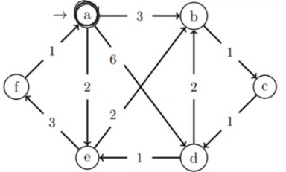
 |  |  |  |  | NOTE: add össze a távolságokat!!!
 |  |  |  |  | Note: ha ugyan az a táv, akkor bekerülés sorrendje alapján (minPrQueue)
 |  |  |  |  | Note: utolsó csúcsra már nem megy le

(D, Pi) értékek Q-ban |  |  |  |  |  | Kiterjesztett csúcs: d
a | b | c | d | e | f
0 | / | / | / | / | / | -
- | 3,a |  | 6,a | 2,a |  | a:0
 |  |  |  | - | 5,e | e:2
 | - | 4.c |  |  |  | b:3
 |  | - | 5,c |  |  | c:4
 |  |  |  |  | - | f:5

/,0 | 3,a | 4,c | 5,c | 2,a | 5,e | Eredmény

